상품제안서
직사각티슈(150매, 180매) (칼라인쇄) | 상품코드: S10821

 |  |  |  |  |  |  | 02-713-8555 | www.synergygift.co.kr
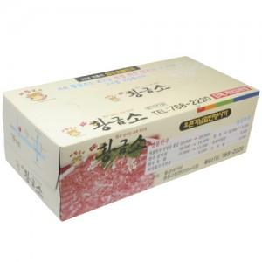

【상세/제작정보】 | * 모나리자 고급 FACIAL TISSUE 100% 천연펄프 원단&nbsp;<p>&nbsp;</p><p>* 배송비 별도 - 박스입수량 30개 박스당 5,000 원&nbsp;</p><p>&nbsp;</p>* 3천개이상 - 서울,경기 배송비 지원 , 그외 1/2 청구​ ​

【인쇄/포장옵션】 | 풀칼라 / 포장불가능

【공급단가】 | 수량 | 1,000~ | 3,000~ | 5,000~ | 10,000~ | 30,000~
*VAT별도 | 150매 | 1,080원 | 1,040원 | 1,000원 | 960원 | 940원
 | 180매 | 1,180원 | 1,130원 | 1,090원 | 1,050원 | 1,020원

【상품 URL】 | https://www.synergygift.co.kr:443/src/goods_detail.php?gdno=19648

